1
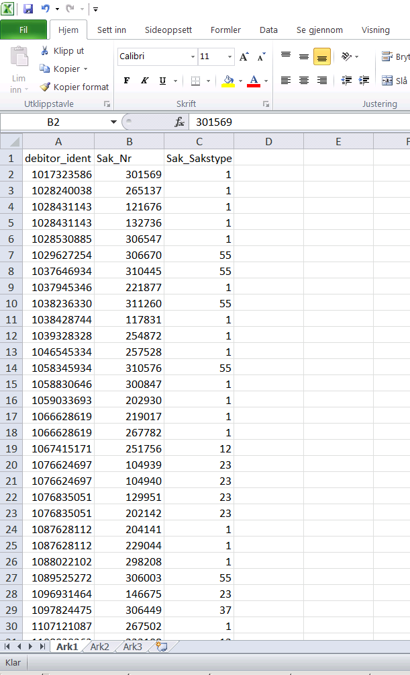
Tilbake

2
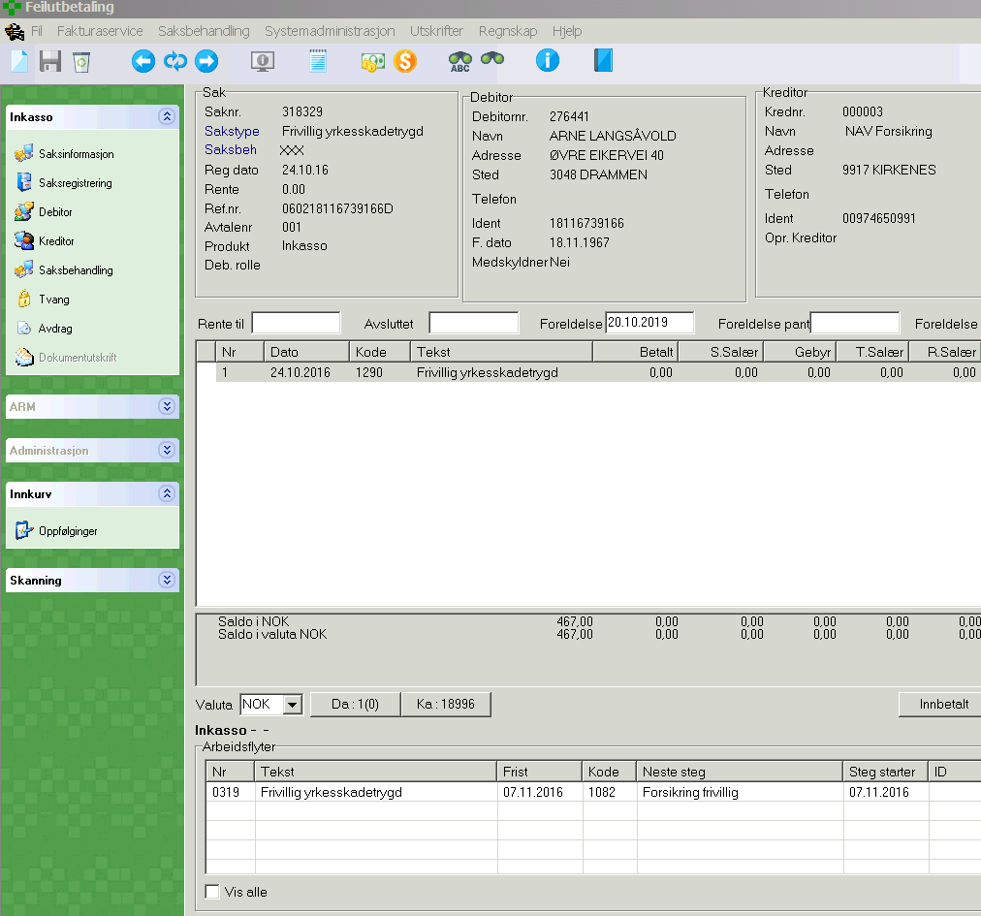
Tilbake

3
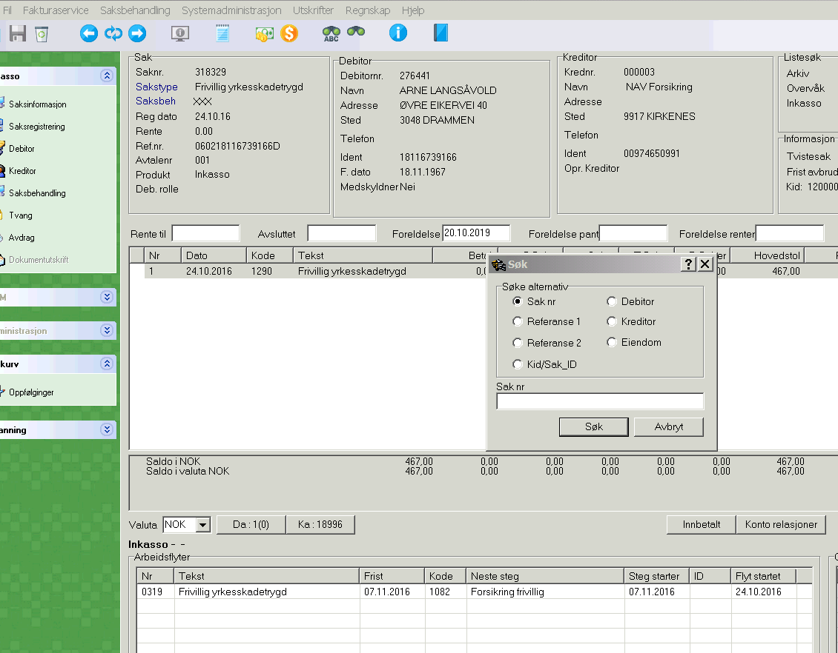
Tilbake

4
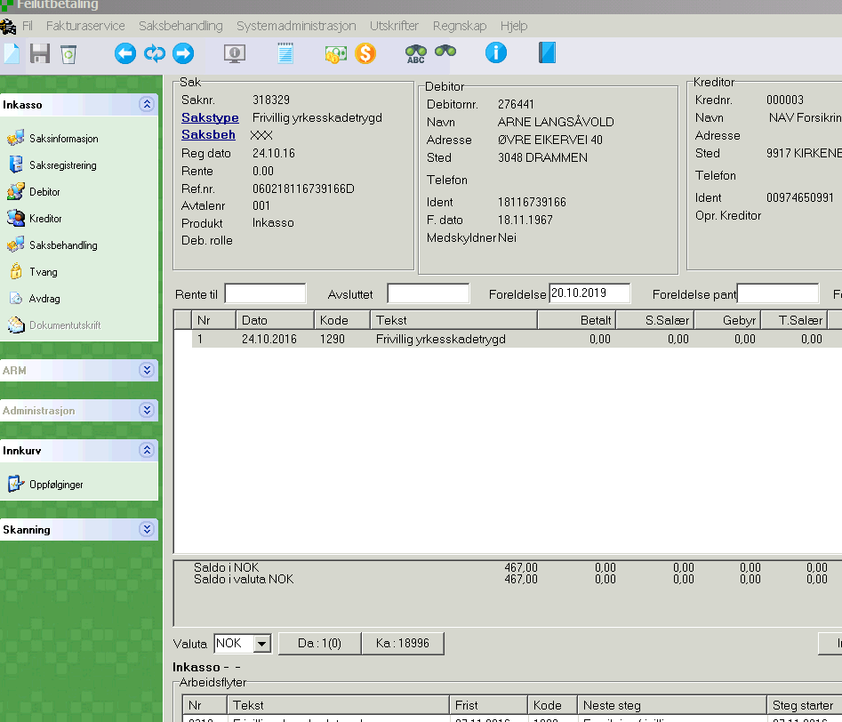
Tilbake

5
Tilbake
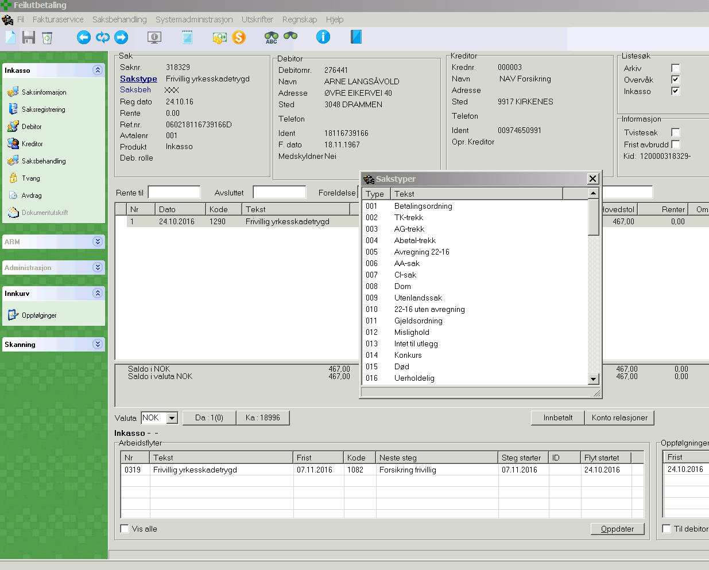

Liste over sakstyper. Bruk rullegardin til høyre i boksen

6
Tilbake

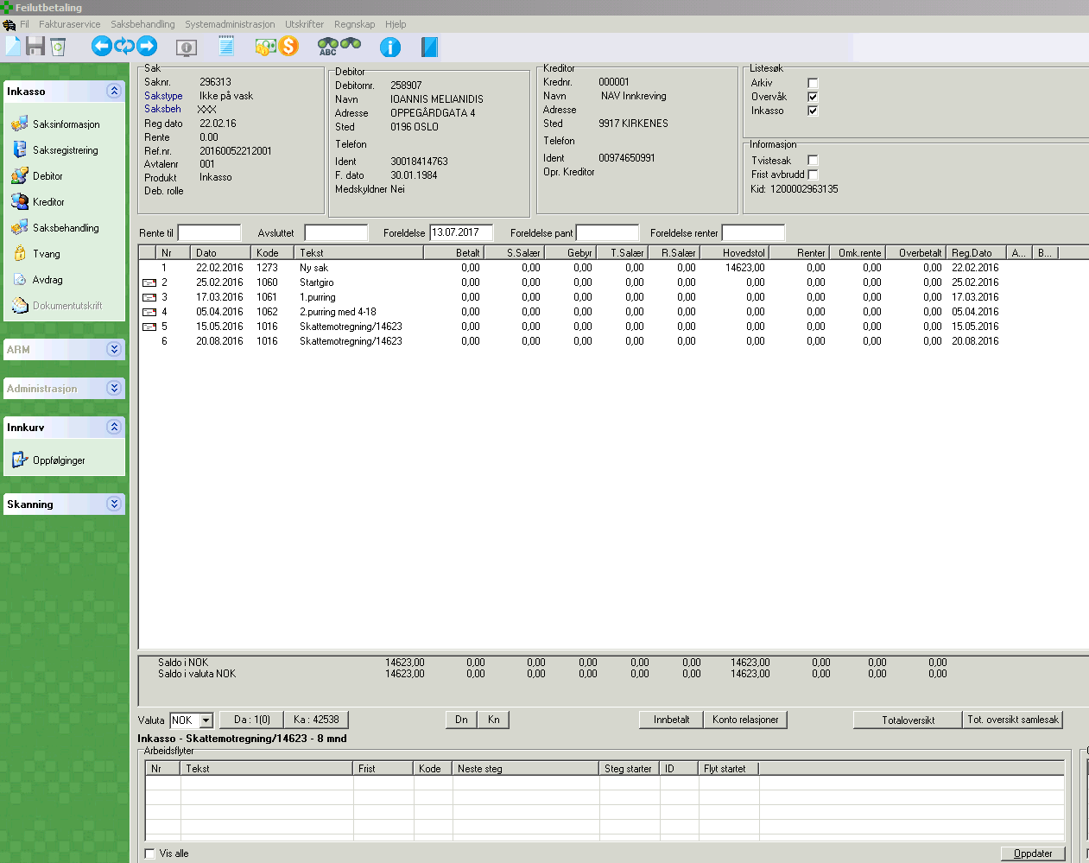

Brev med kode 1003, 1062 eller 1550 med dato som er minst 15 dager gammelt og maks 1 år gammelt

7
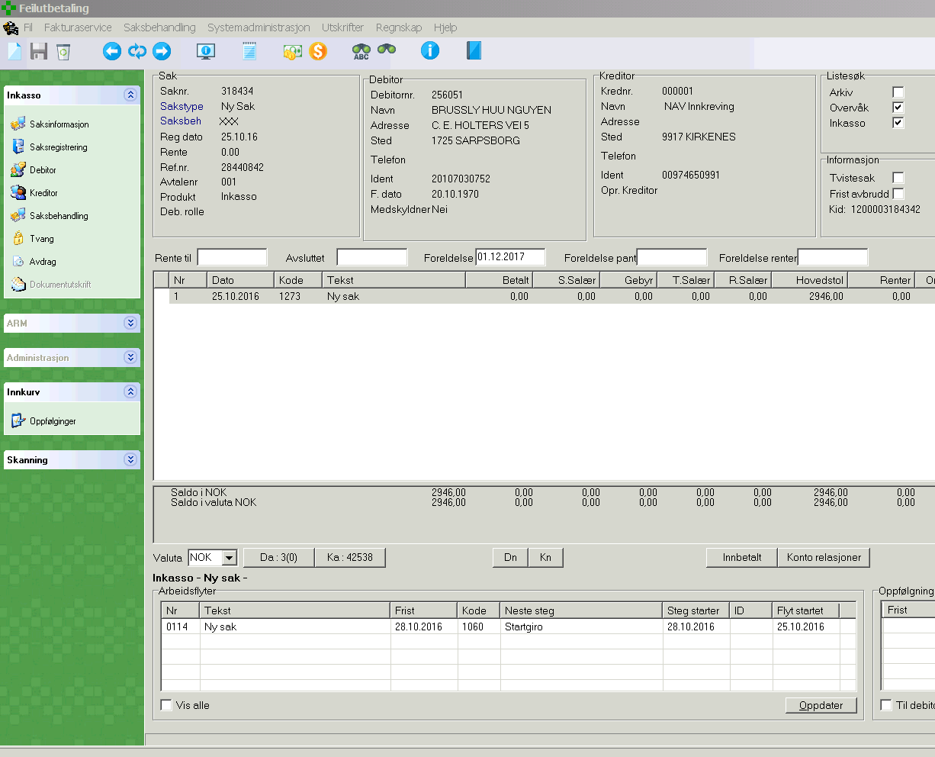
Tilbake

8
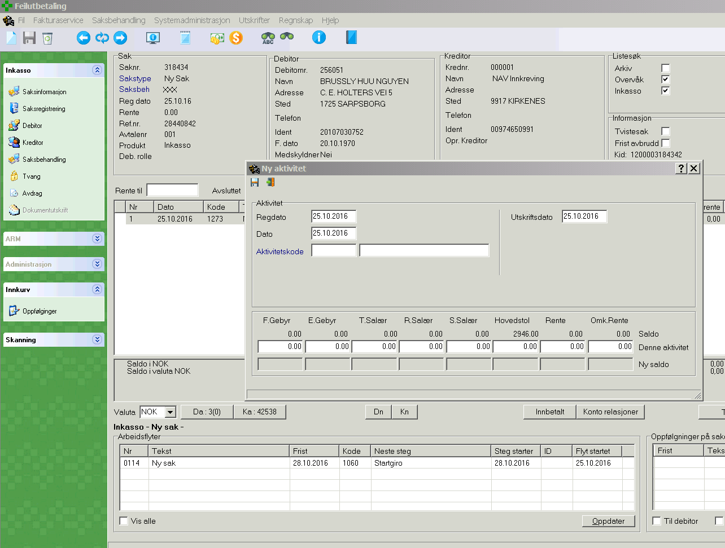
Tilbake

9
Tilbake
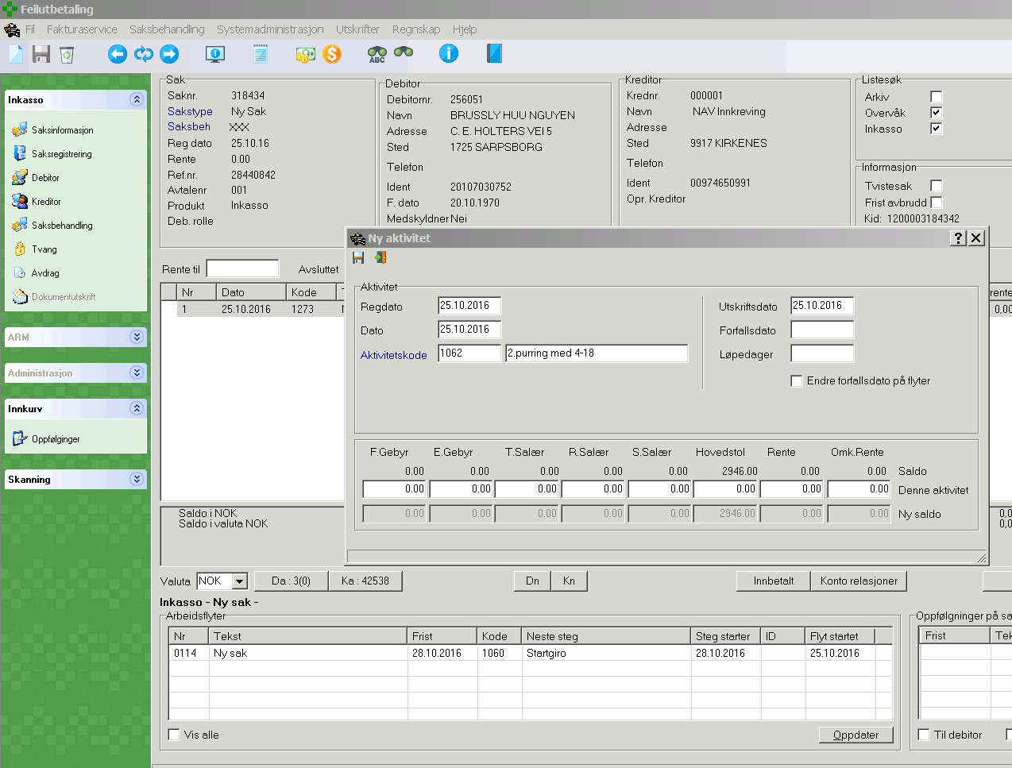

Avslutt med å trykke lagre

Skriv inn kode 1062 i første felt og trykk så i neste felt (navn på brev kommer opp)

10
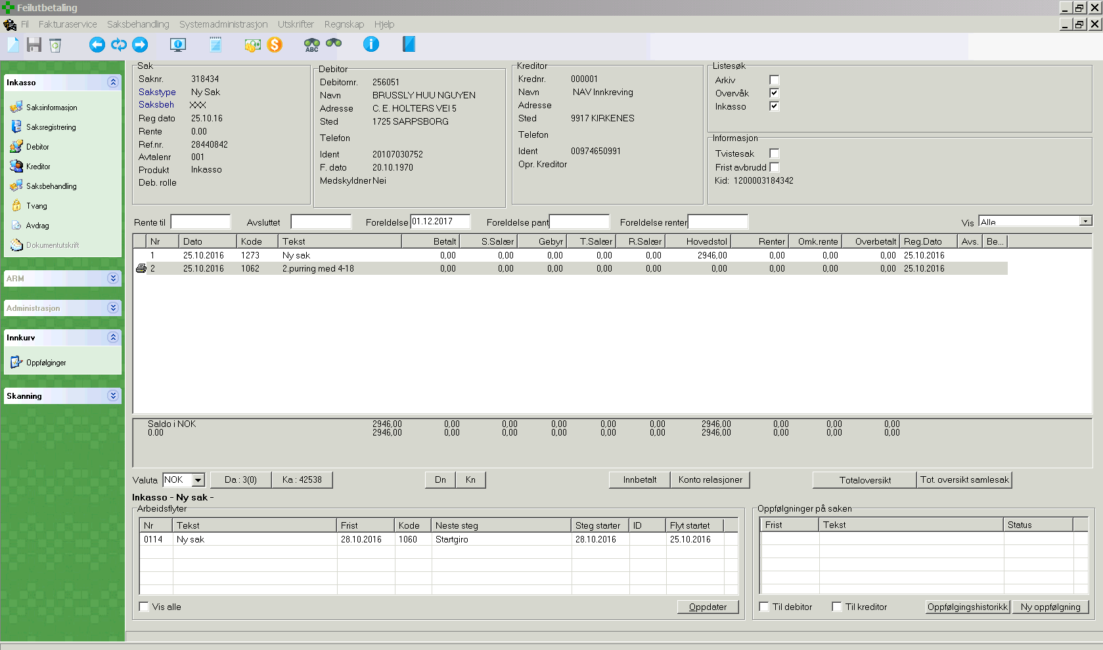
Tilbake

11
Tilbake

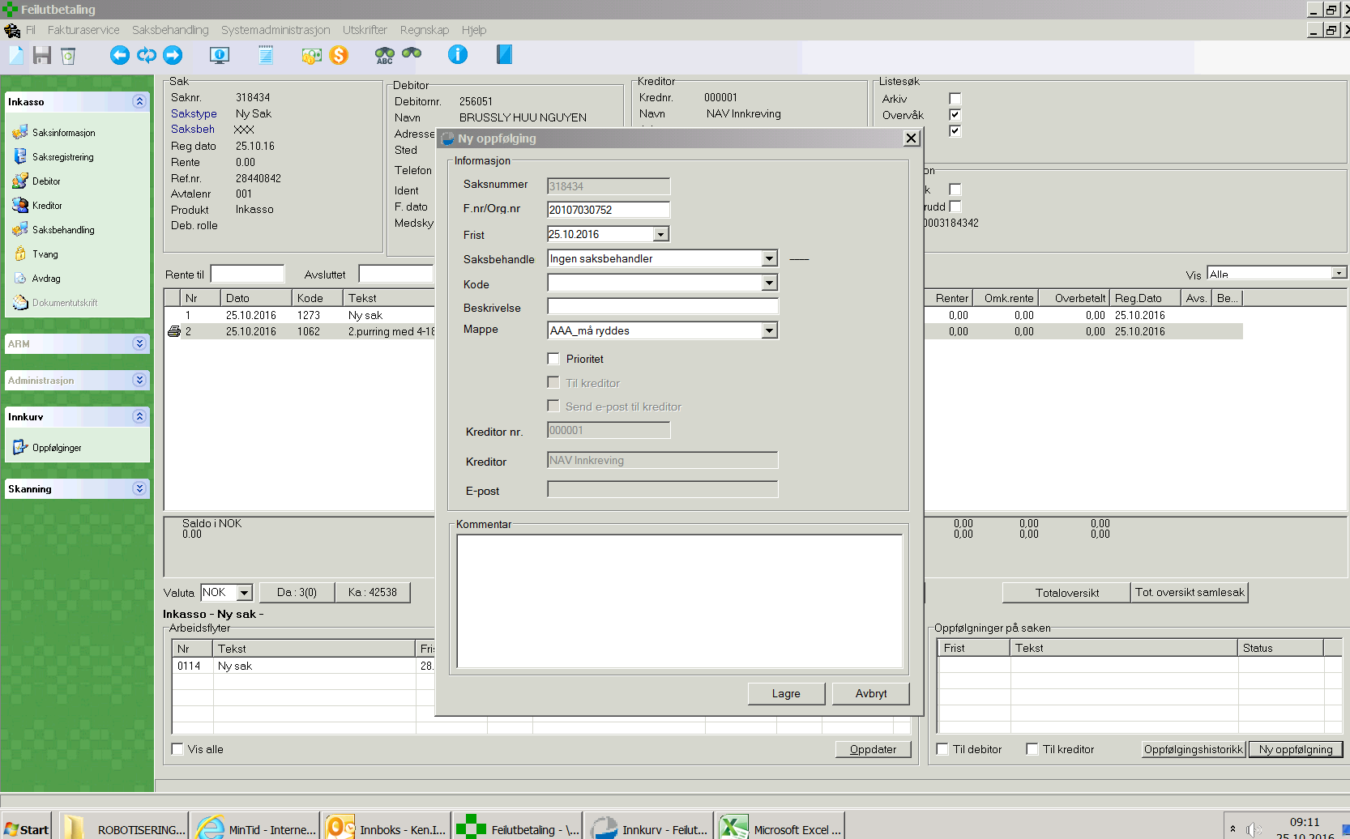

Trykk rullegardin og velg dato i kalender 15 dager fra dags dato

12
Tilbake

Skriv F030

Trykk lagre

13
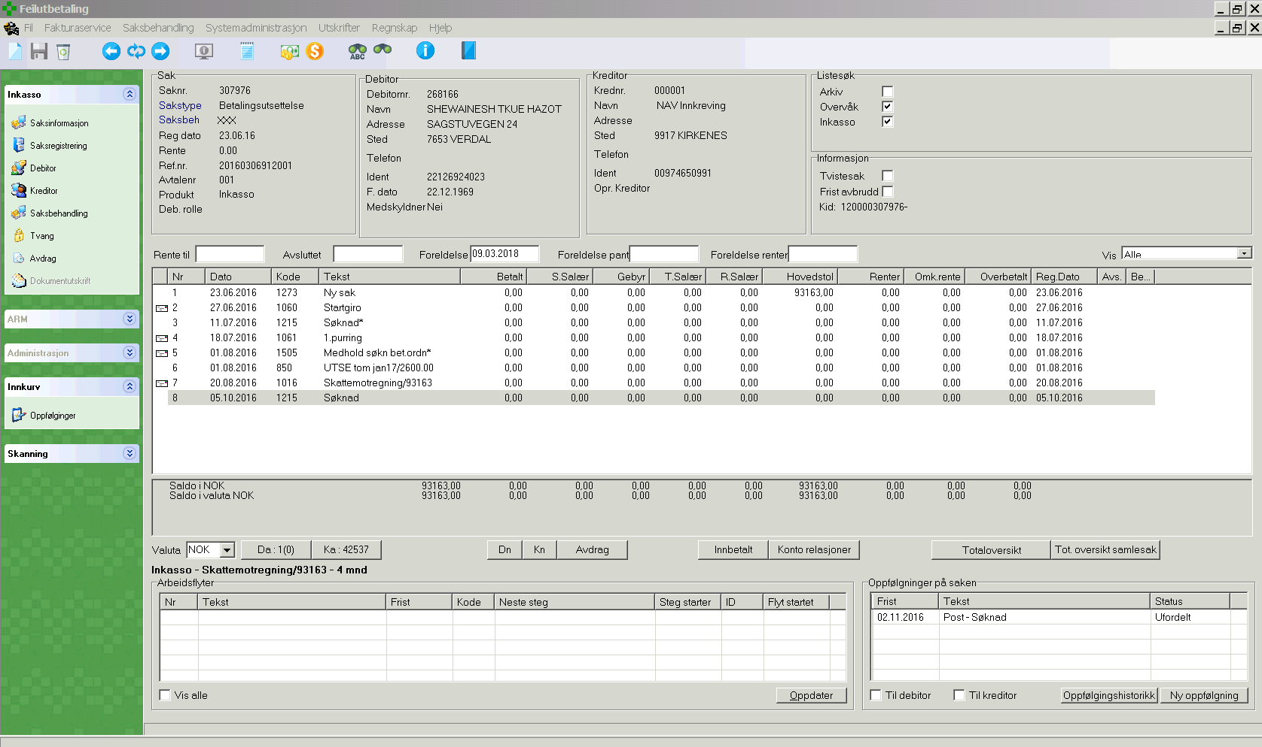
Tilbake

Avvik: Dersom sak har oppfølging som begynner med "Post - ", forlat denne saken og hent ny sak

14
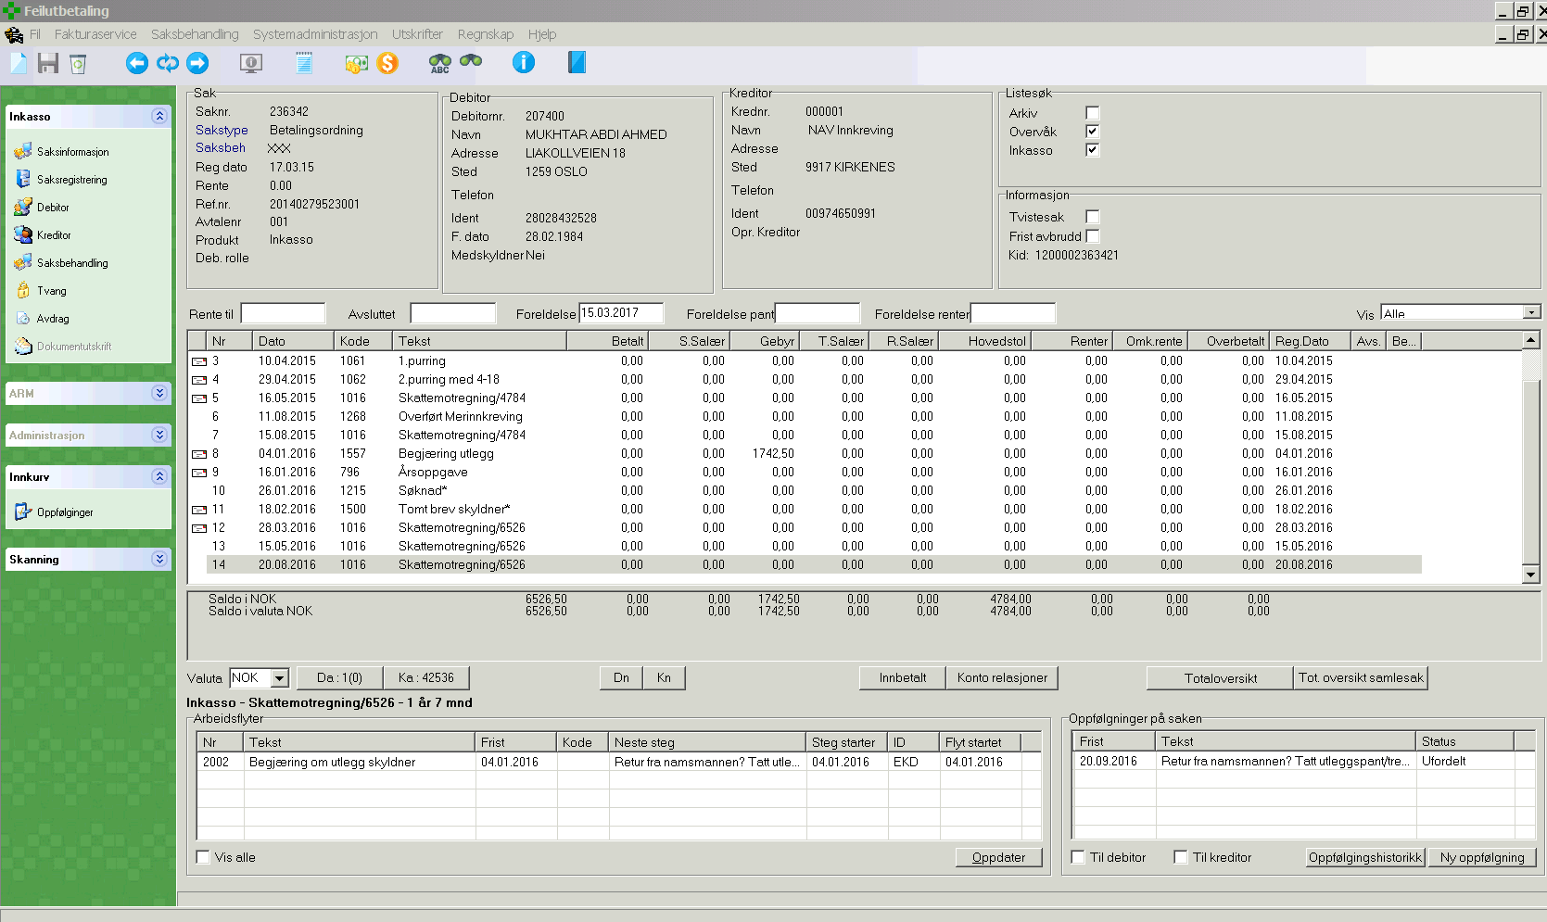
Tilbake

Avvik: Forlat sak og hent ny sak fra vaskeliste

15
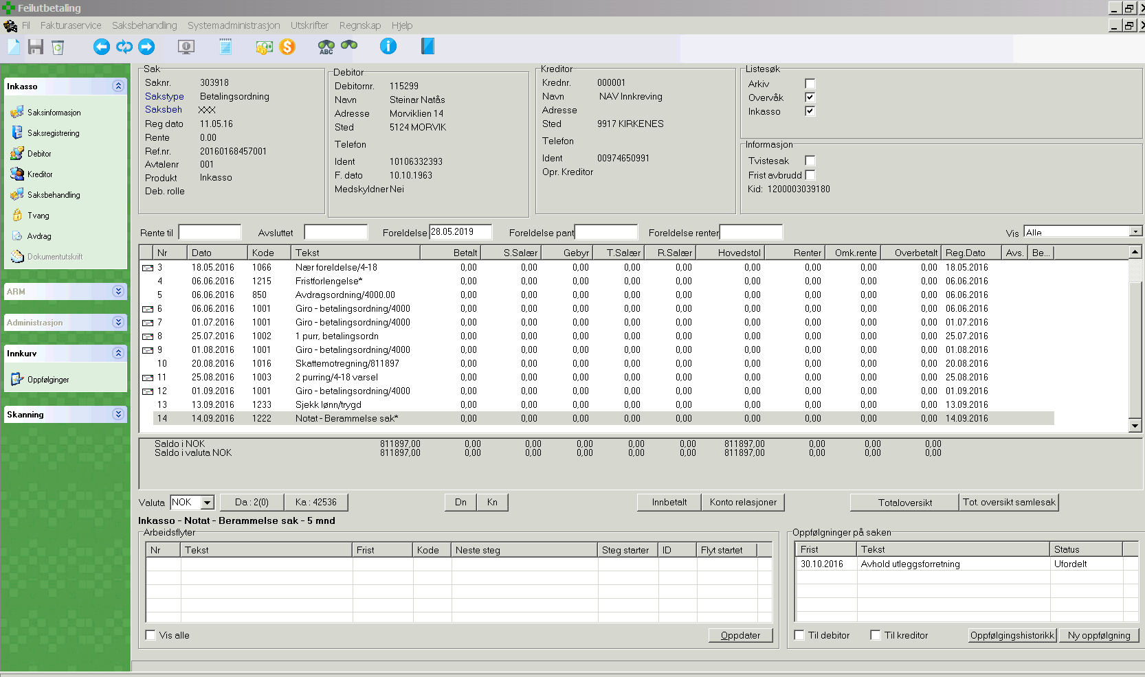
Tilbake

Avvik: Forlat sak og hent ny sak fra vaskeliste

16
Tilbake
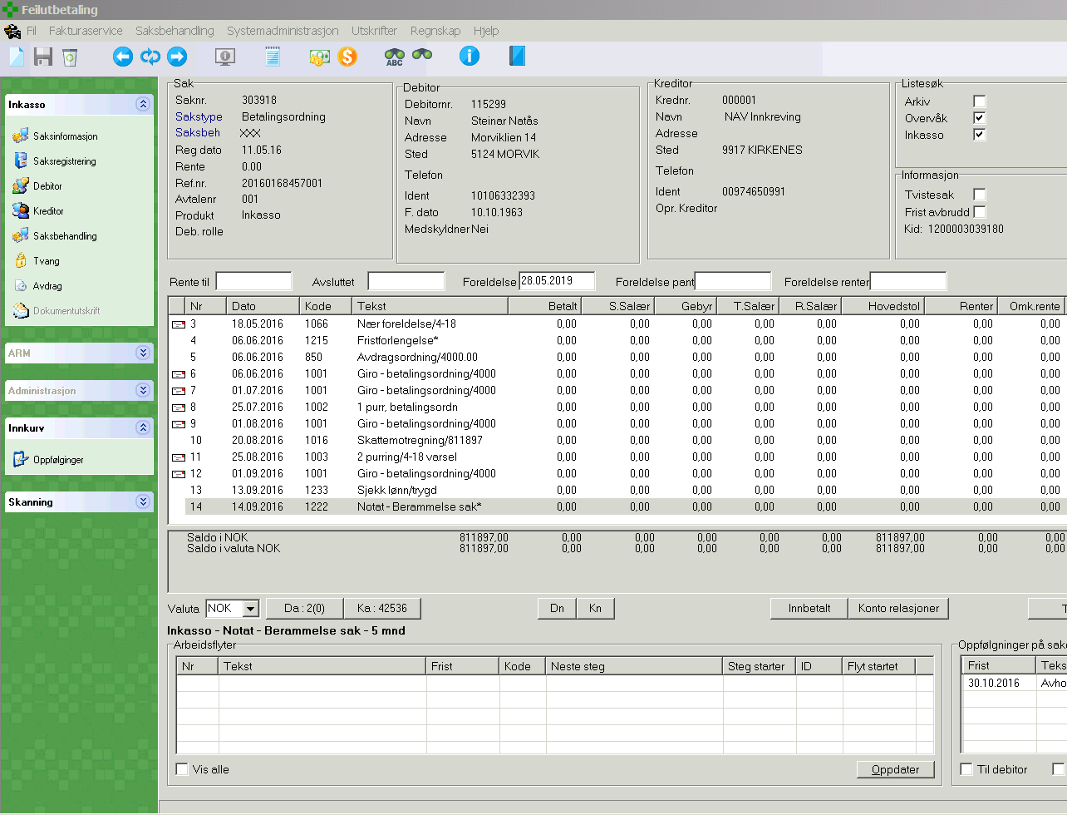

Dobbelklikk Ident (format 10106332393)

Trykk Saksbehandling

17
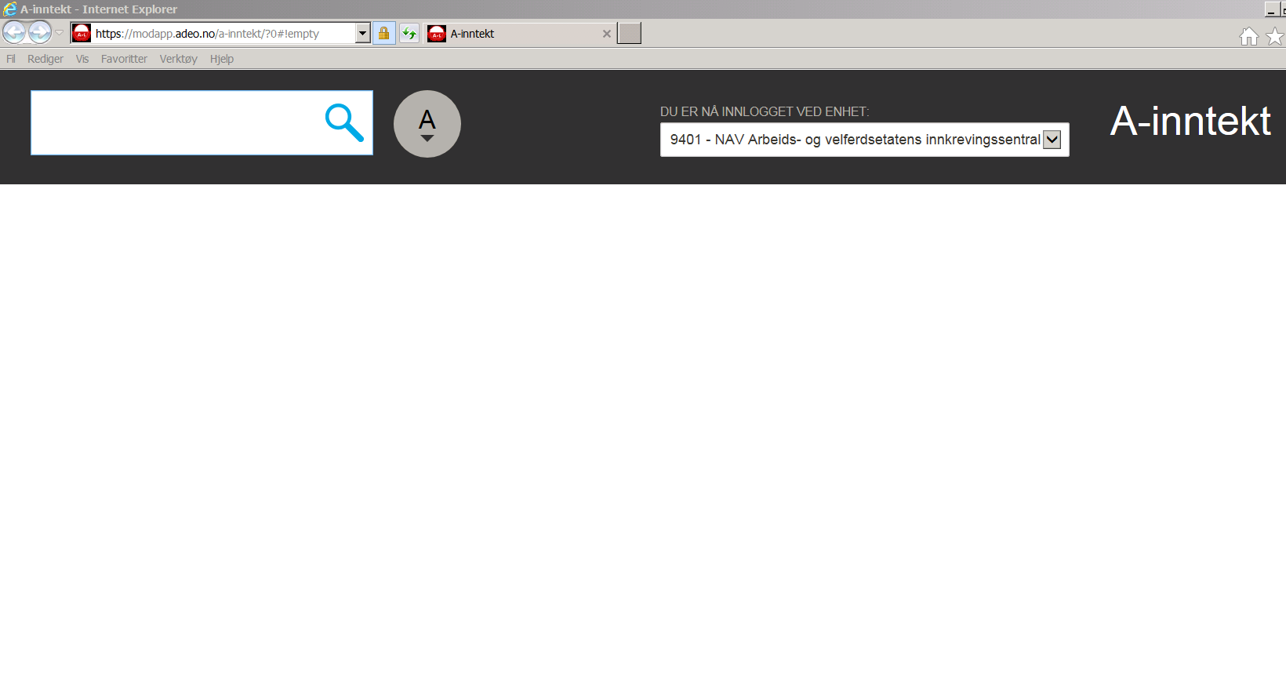
Tilbake

Trykk i søkefelt, høyreklikk og lim inn Ident

Trykk søkeknapp

18
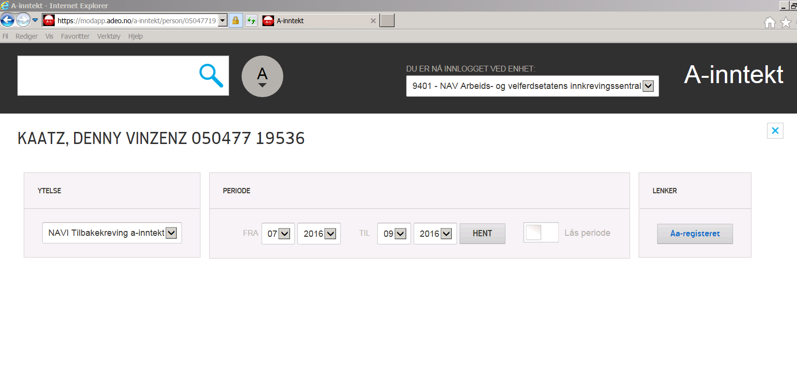
Tilbake

19
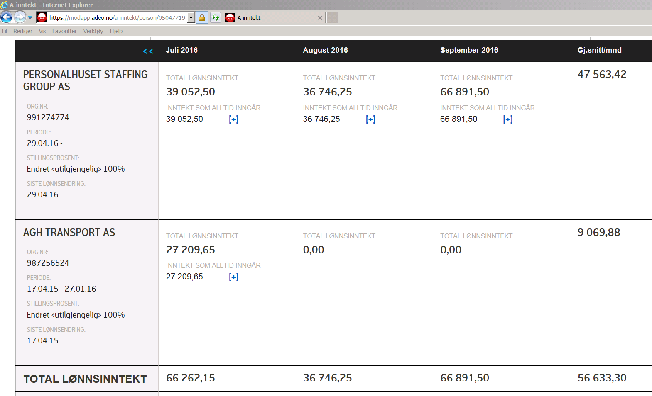
Tilbake

Inntekt legges inn i felt D4 i Økonomisk oppsett

19B
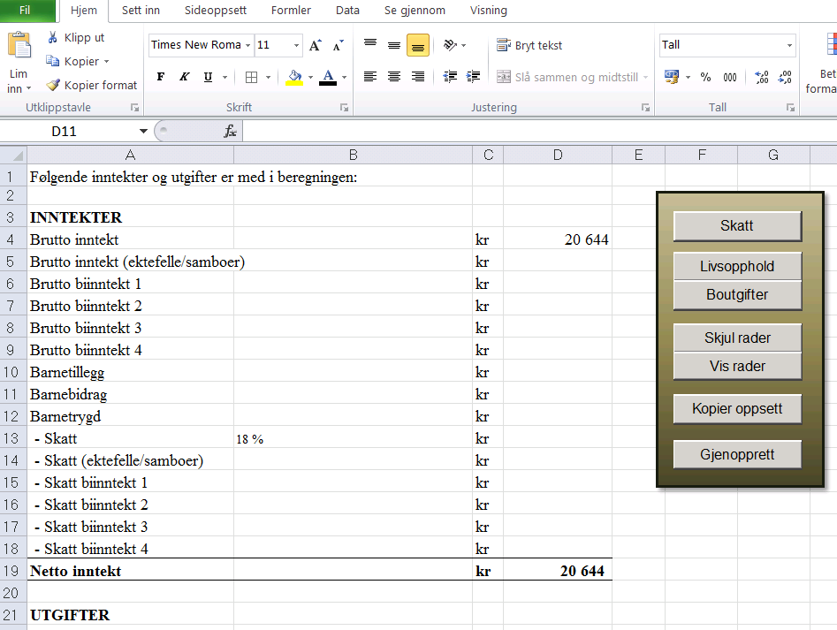
Tilbake

20
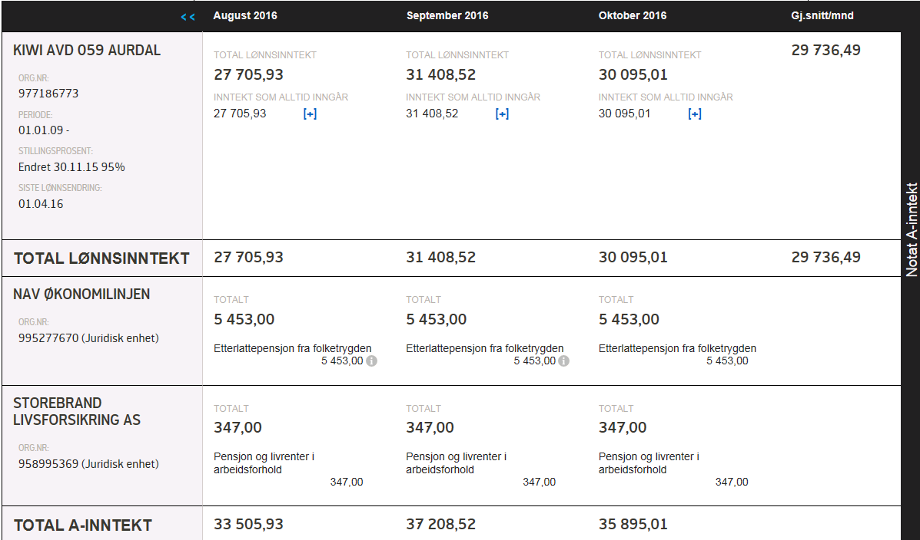
Tilbake

Benytt inntekt siste måned. Legges sammen med eventuel gj.snitt/mnd inntekt fra arbeidsgiver.

Samme som bilde 19

Bruk inntekt siste mnd

Bruk inntekt siste mnd

20B
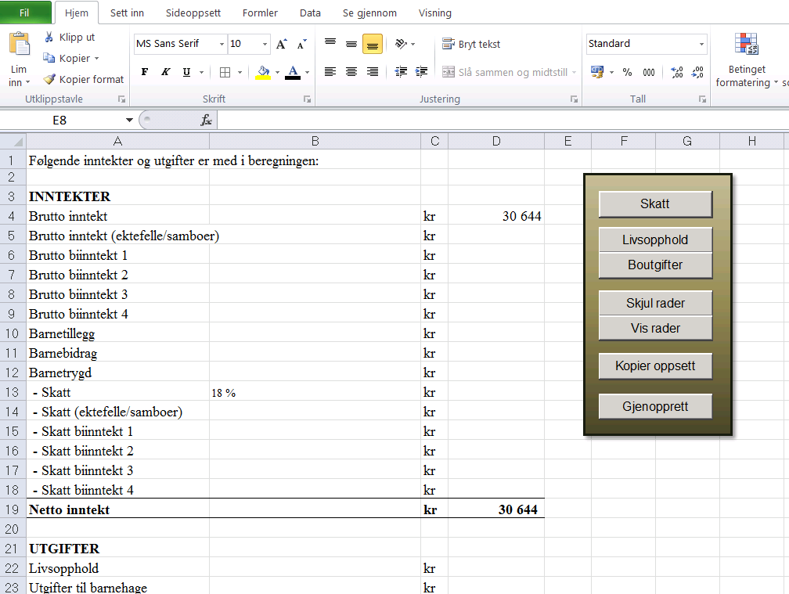
Tilbake

21
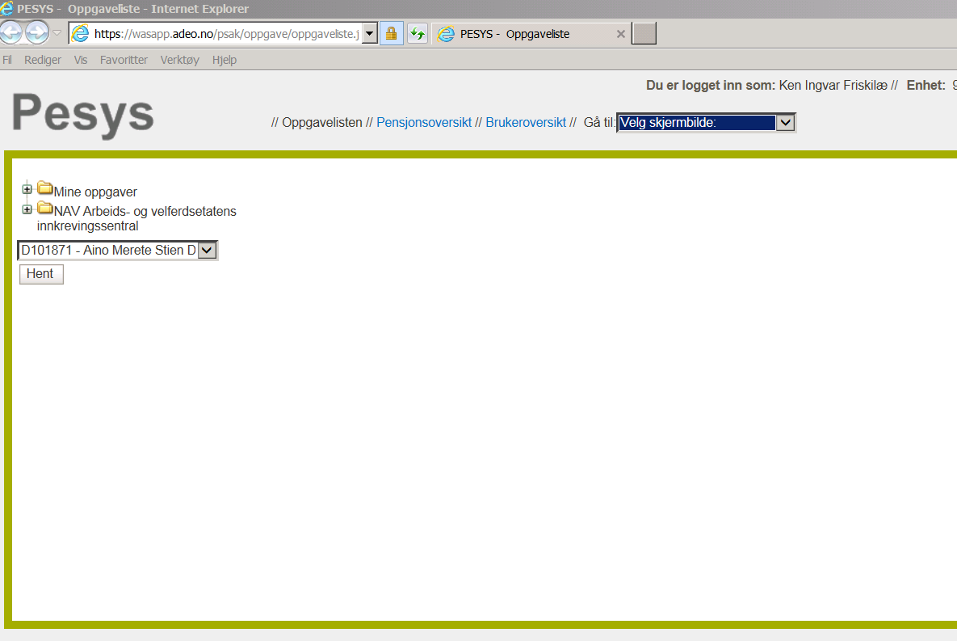
Tilbake

22
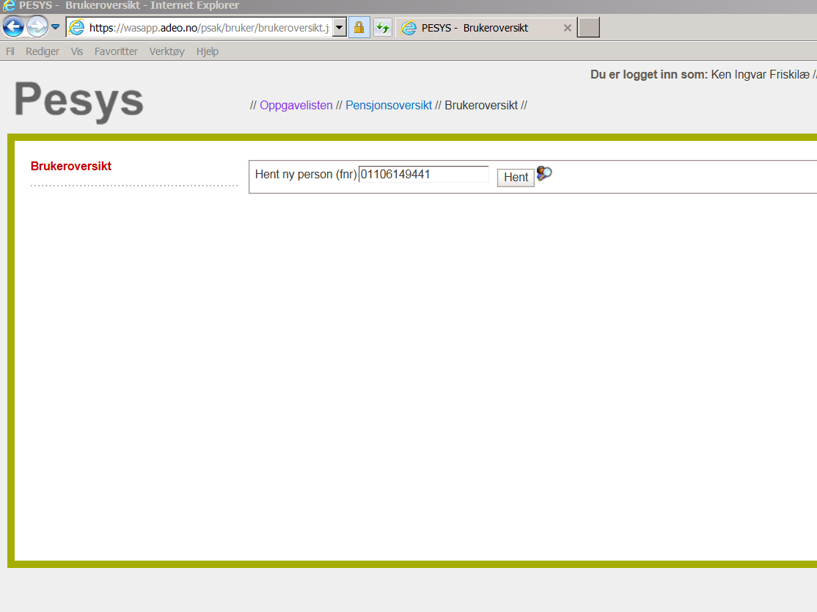
Tilbake

Lim inn Ident fra Predator
Trykk Hent

23
Tilbake
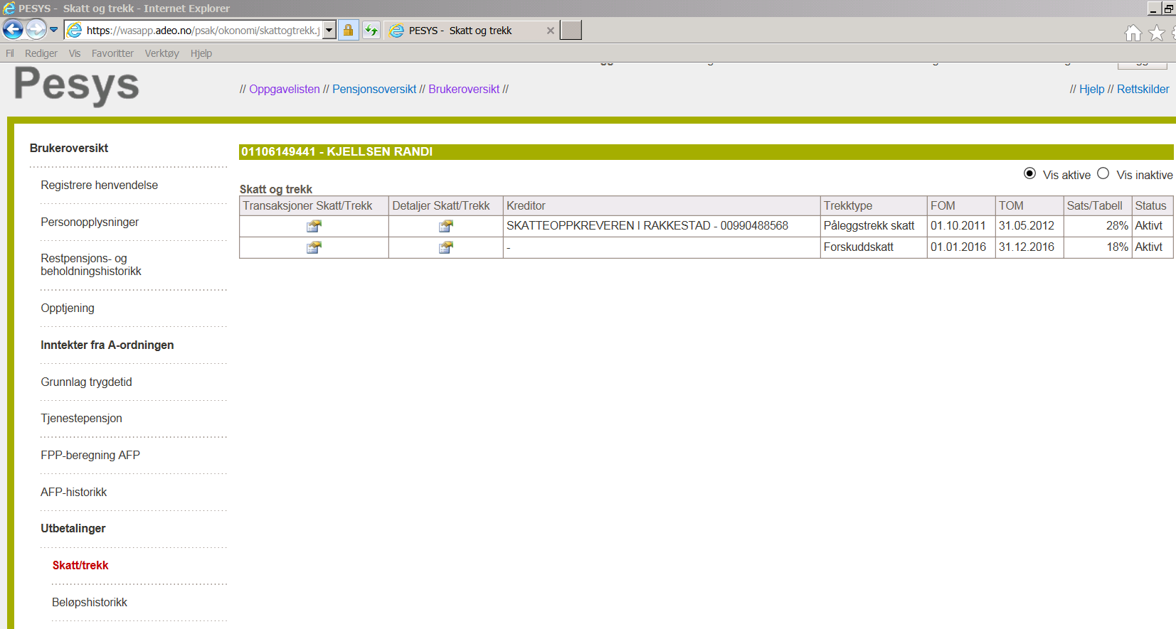

Trykk først Utbetalinger

Trykk så Skatt/trekk

25
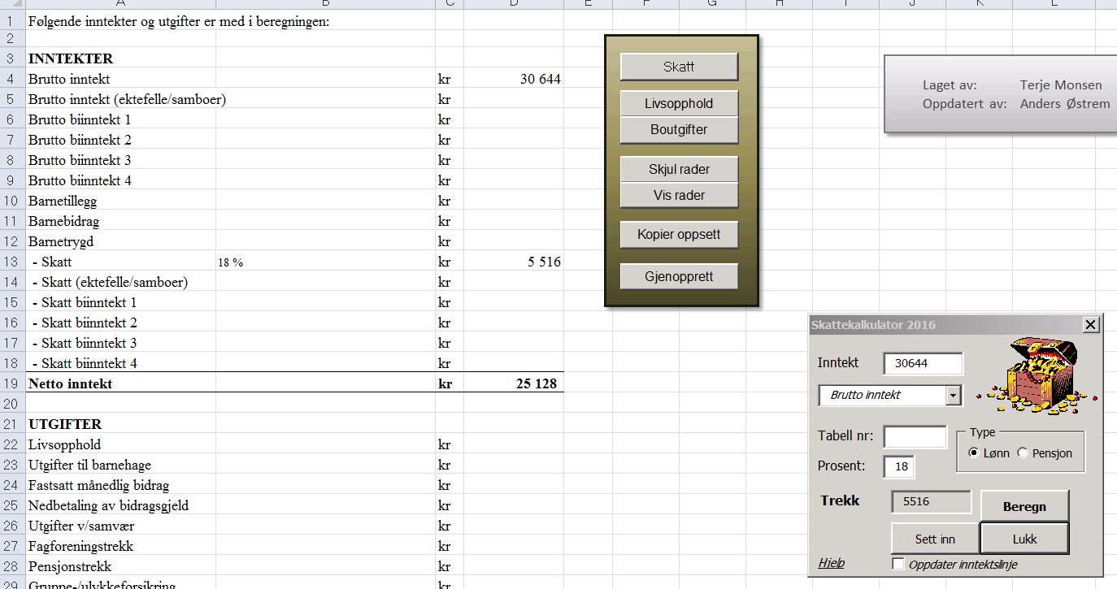
Tilbake
2. Trykk
1. Fra linje 28/29 i beskrivelse

3. Inntekt fra D4 kommer automatisk

5. Trykk Beregn

4. Registrer Tabell nr eller prosent

6. Trykk Sett inn
7. Trykk Lukk

26
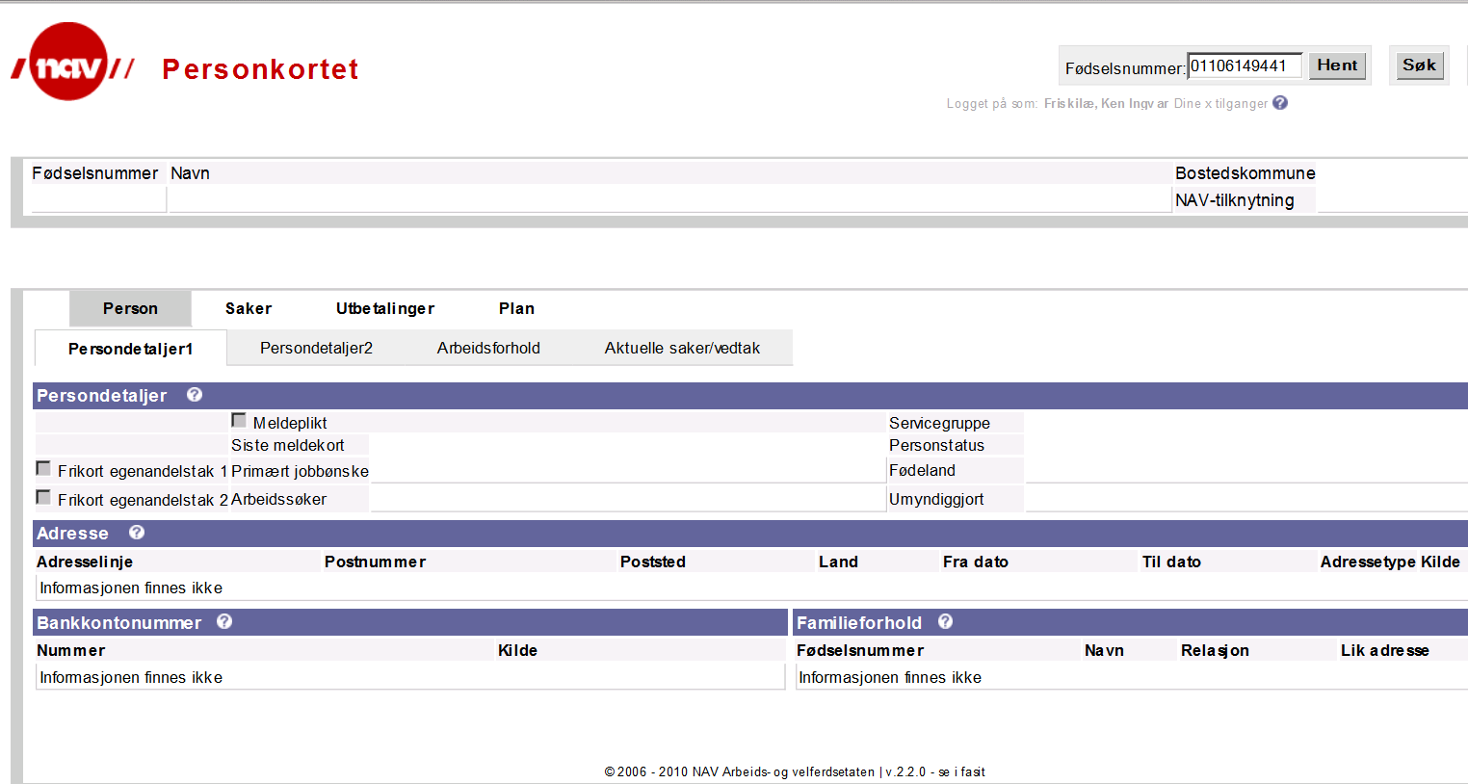
Tilbake
Lim inn fnr

Trykk Hent

27
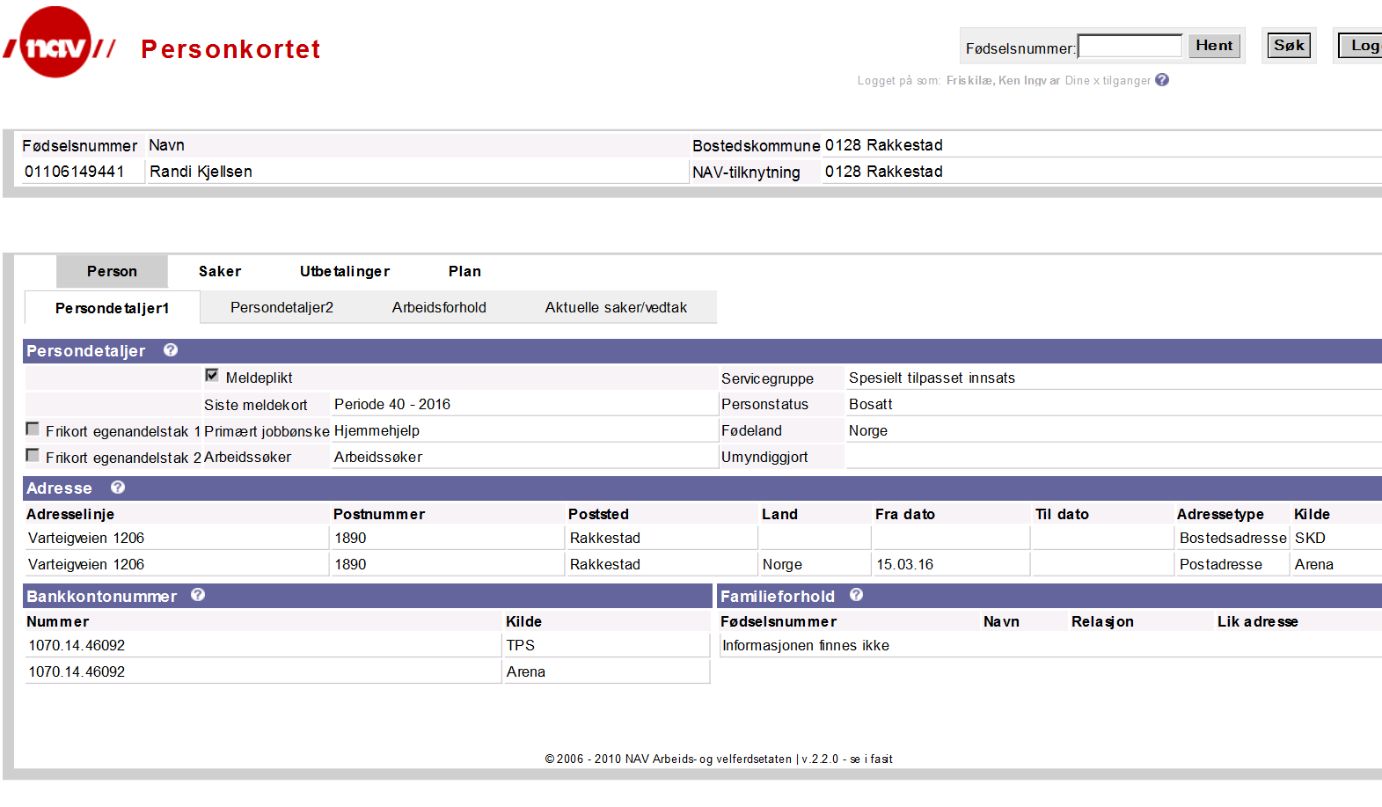
Tilbake

Les Familieforhold: Relasjon og Lik adresse

28
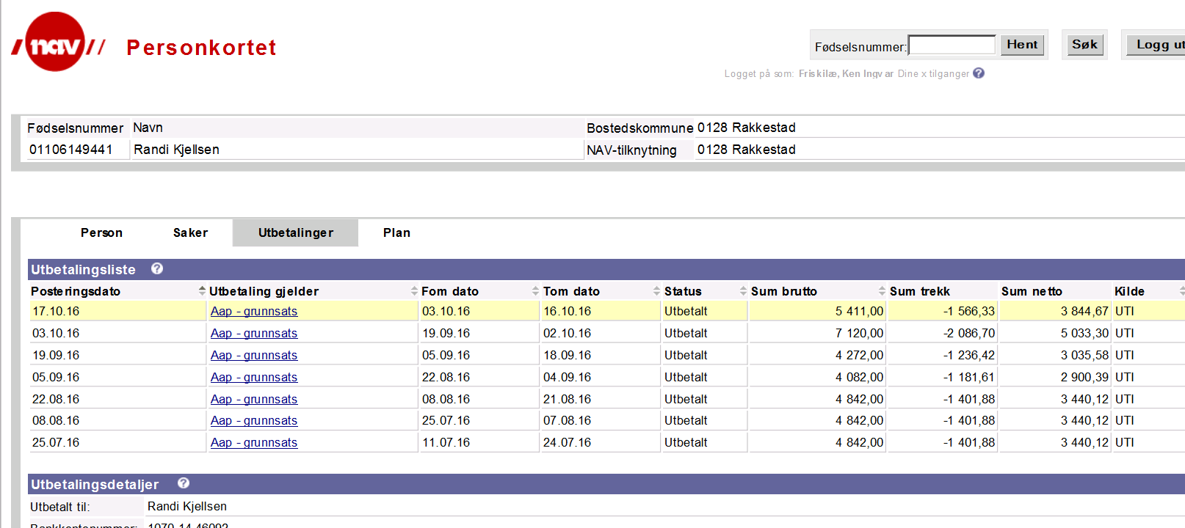
Tilbake

Dersom bruker mottar barnetrygd og/eller kontantstøtte les Sum netto

Velg Utbetalinger

Les om bruker har utbetalinger som gjelder barnetrygd og/eller kontantstøtte

29
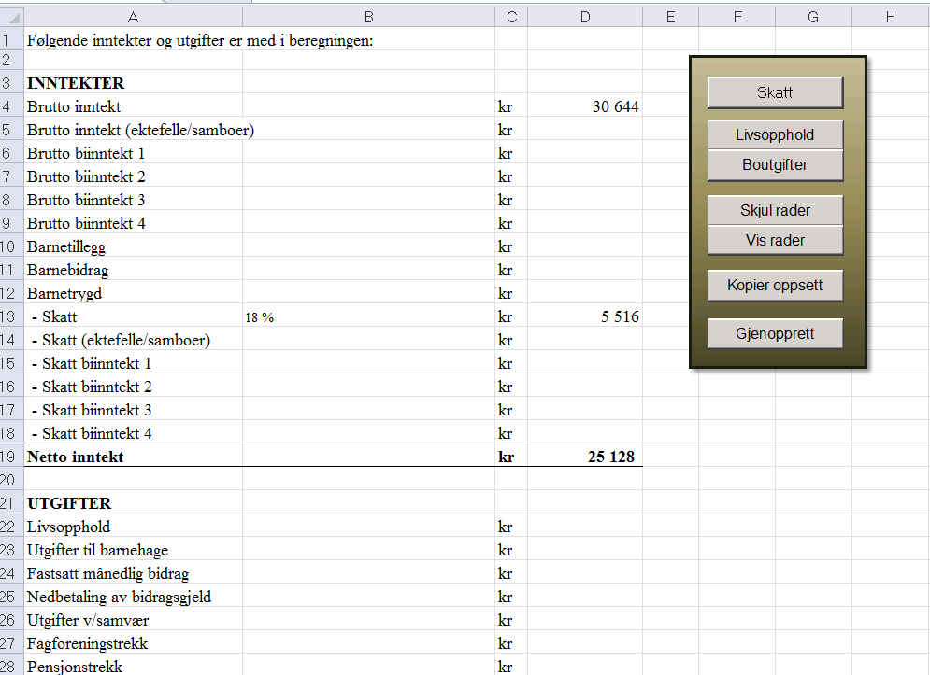
Tilbake

Gi nytt navn: Kontantstøtte

Kontantstøtte reg her

Barnetrygd reg her

30
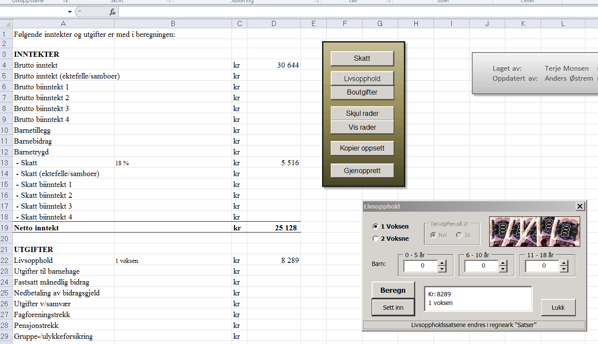
Tilbake

1. Trykk Livsopphold

3. Ved 2 voksne Del utgiften på 2
4. Velg antall barn og aldersgruppe

2. Velg 1 eller 2 Voksne i husstanden

5. Trykk Beregn

6. Trykk Sett inn

7. Trykk Lukk

31
Tilbake
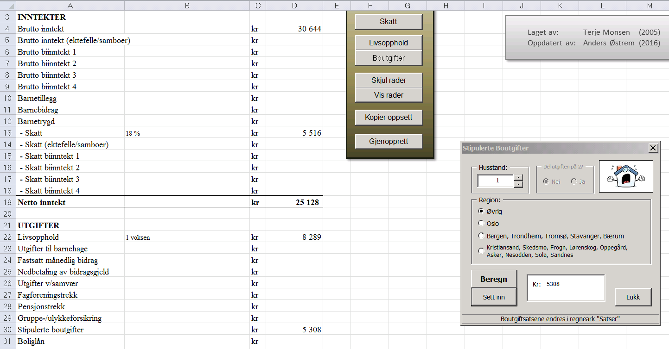

1. Trykk Boutgifter

3. Ved 2 voksne skal utgiften deles på 2

2. Velg antall personer i husstand

4. Merk av hvor bruker bor
7. Trykk Lukk

5. Trykk Beregn

6. Trykk Sett inn

32
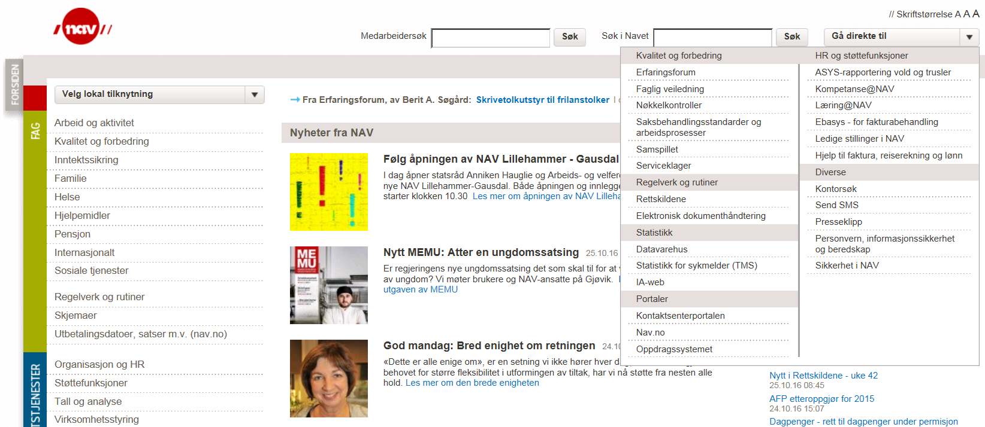
Tilbake

33
Tilbake
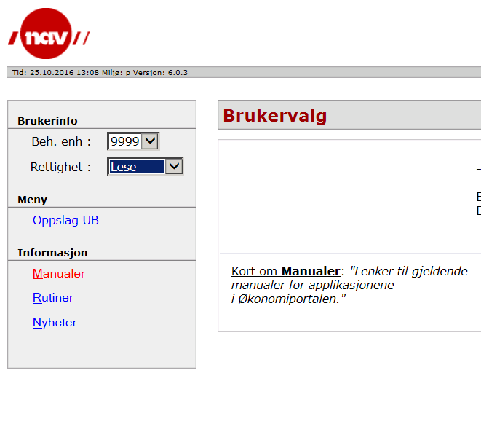
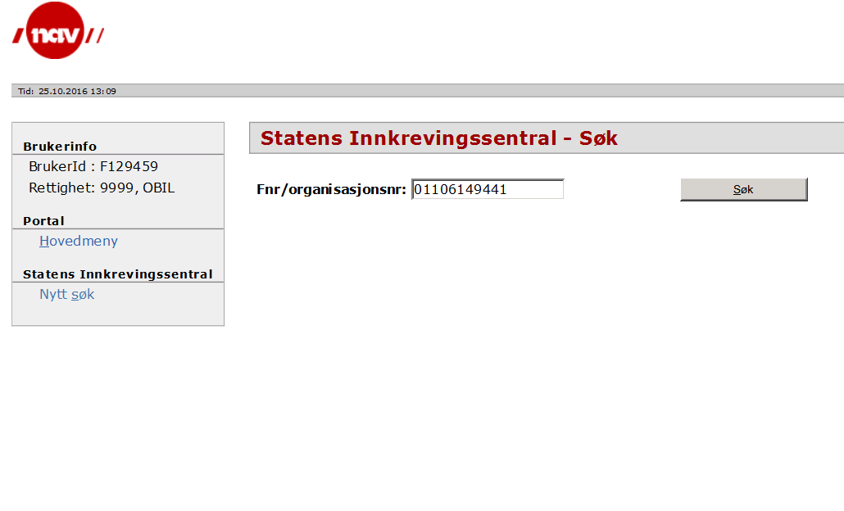

Velg Rettighet: Lese

Lim inn brukers Ident
Trykk Søk

Trykk Oppslag UB

34
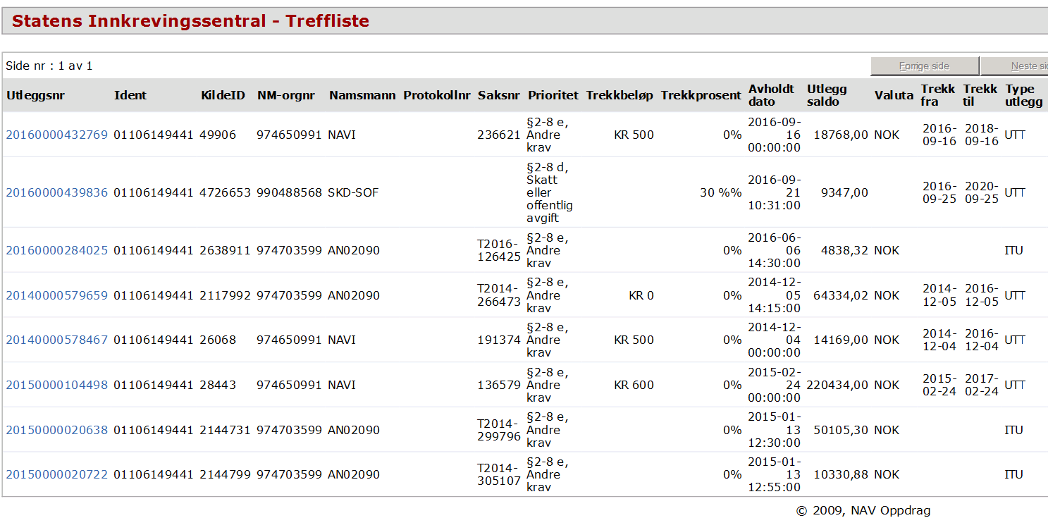
Tilbake
Trekkbeløp summeres og legges inn i Øk oppsett dersom de har Type Utlegg UTT

Trekk med Trekkprosent og Type utlegg UTT registreres i Øk oppsett. %trekk beregnes av bruttolønn

Kr 0 registreres ikke

35
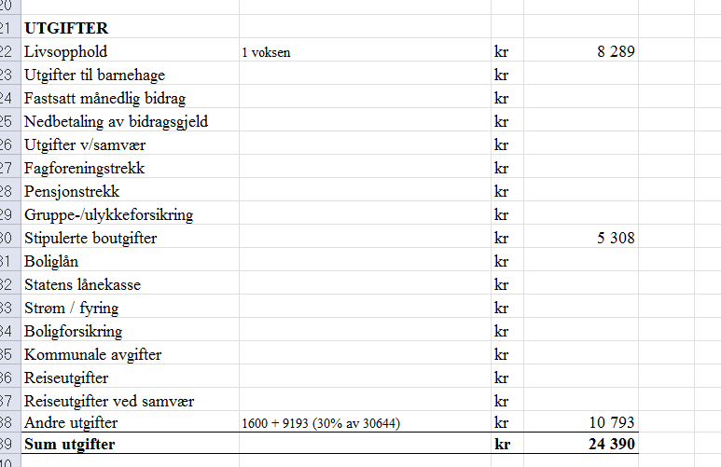
Tilbake

Utleggstrekk registreres i felt 38D i Øk oppsett

36
Tilbake

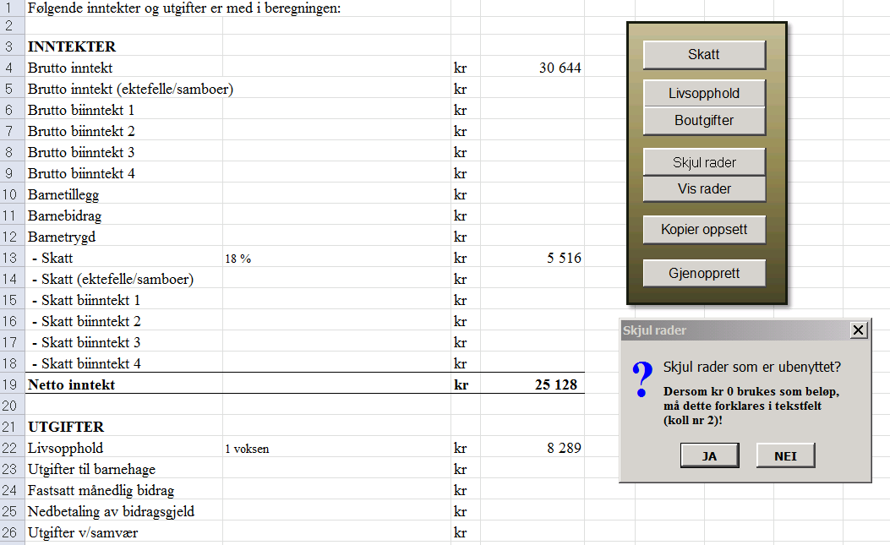
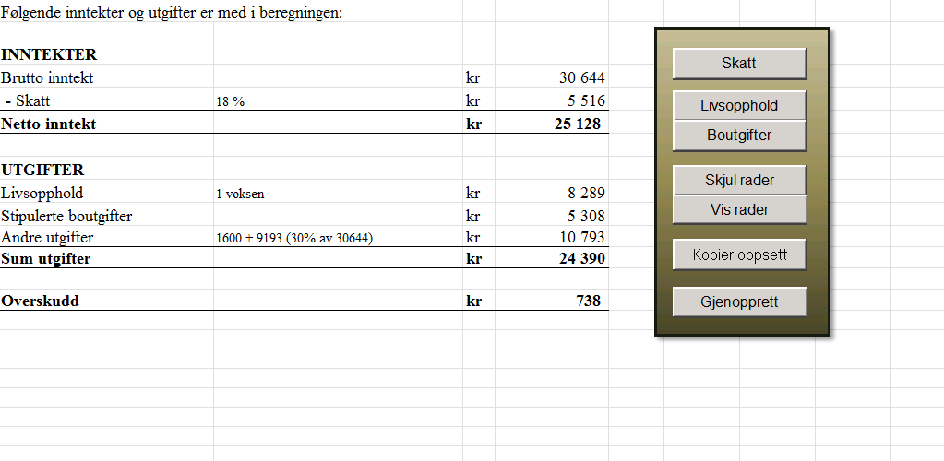

Trykk

Trykk

Beregnet overskudd. 75 % av dette legges inn som trekk: Trekket blir da 553 kr

Trykk

37
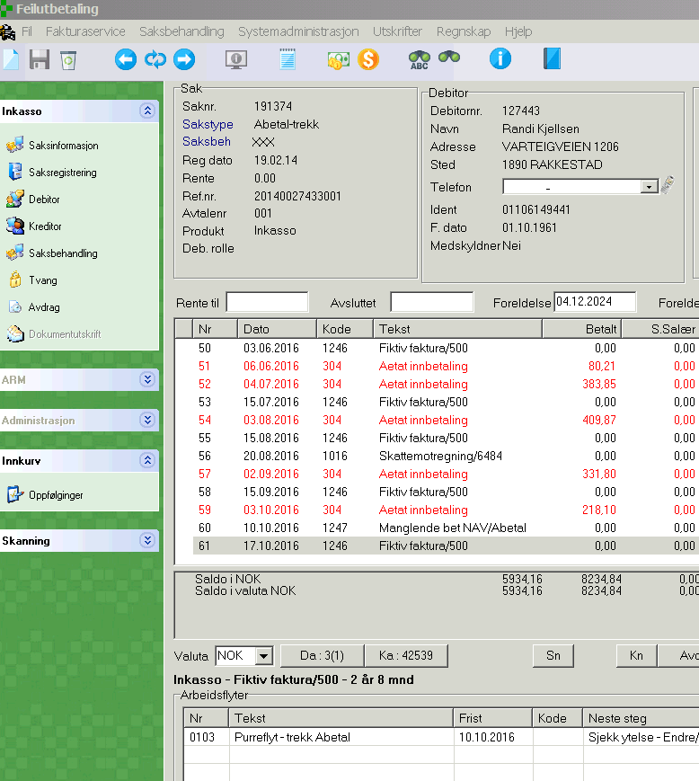
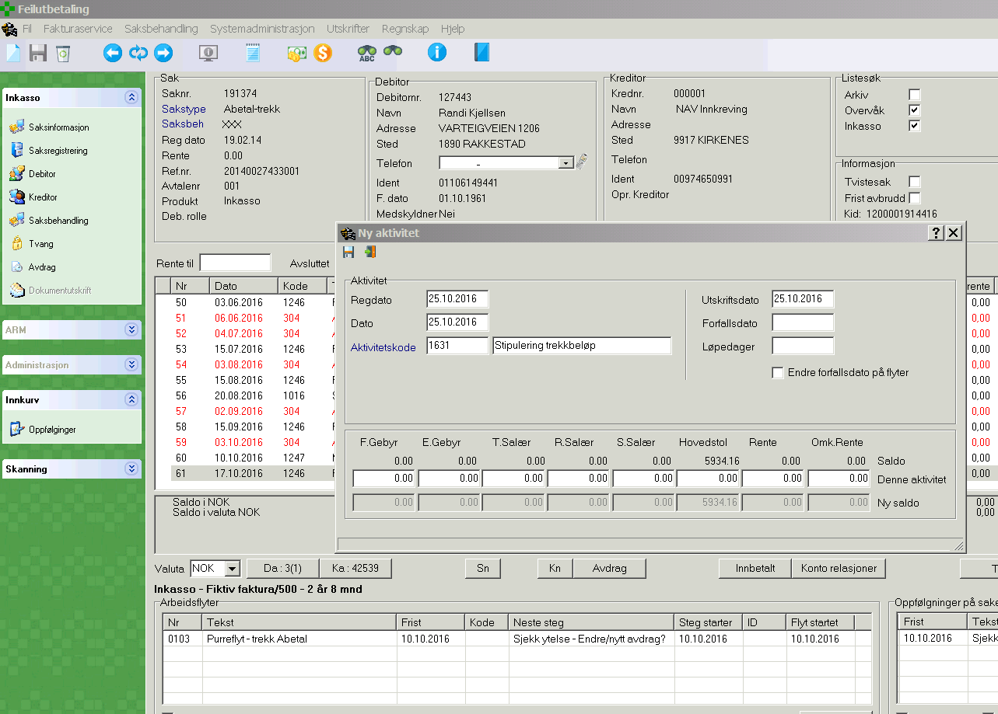
Tilbake

2. Trykk

Ny boks kommer opp

1. Trykk
5. Trykk Lagre

3. Skriv 1631 i første felt

4. Trykk i 2. felt

38
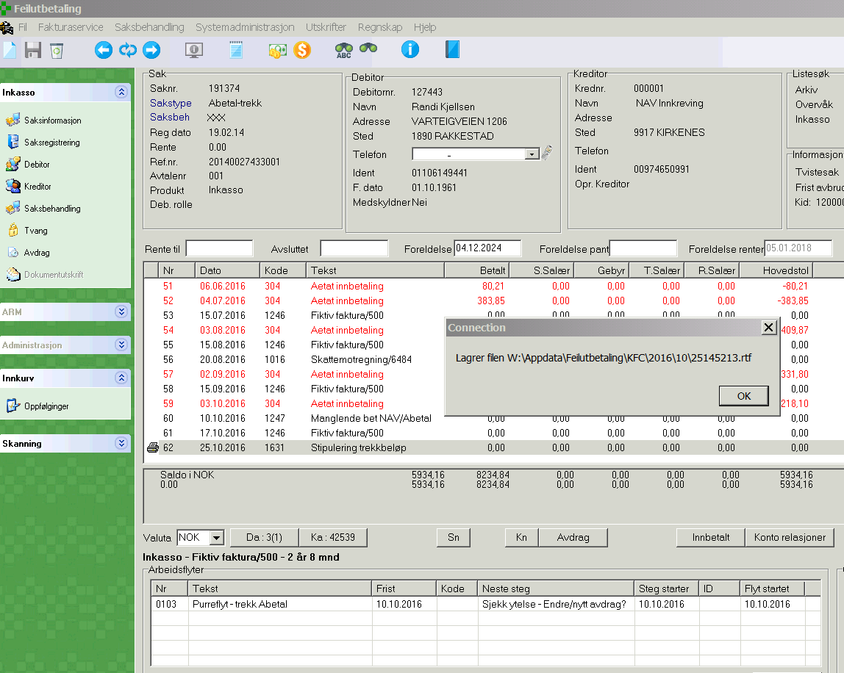
Tilbake

39
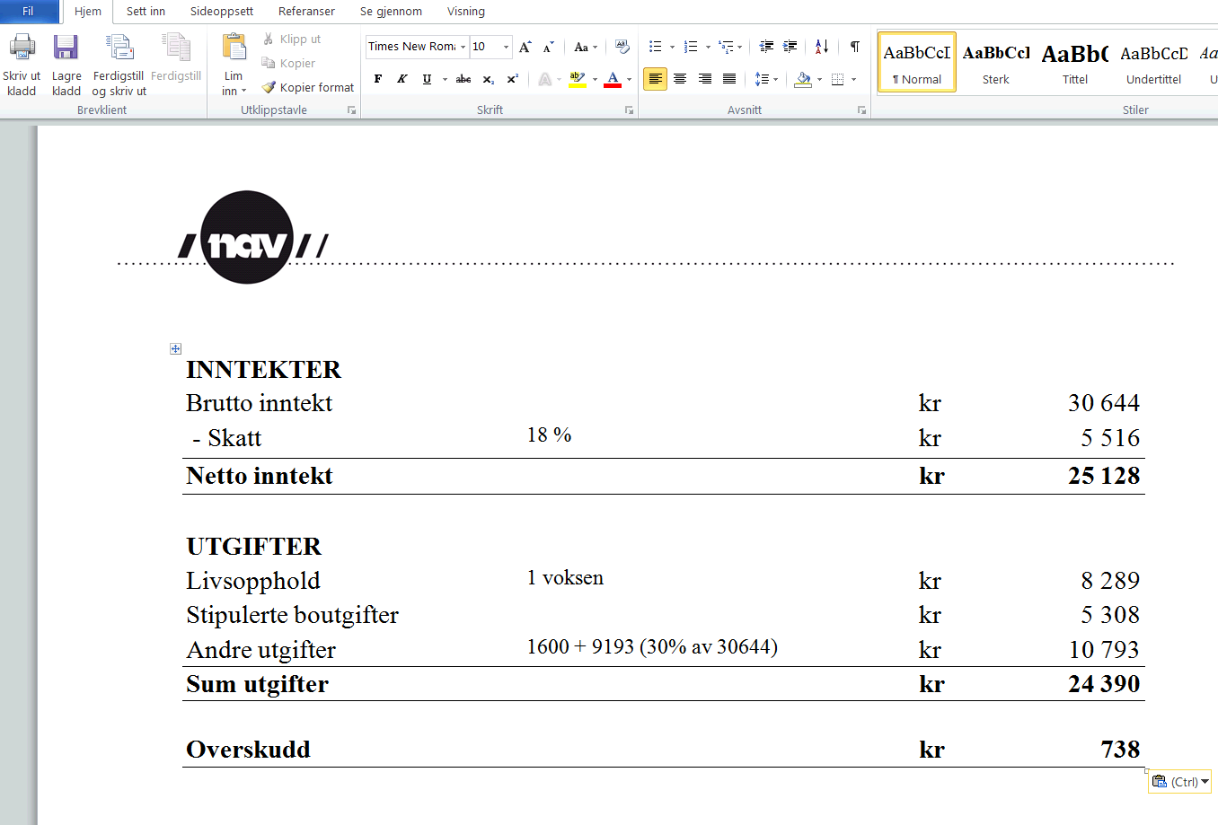
Tilbake

Trykk

40
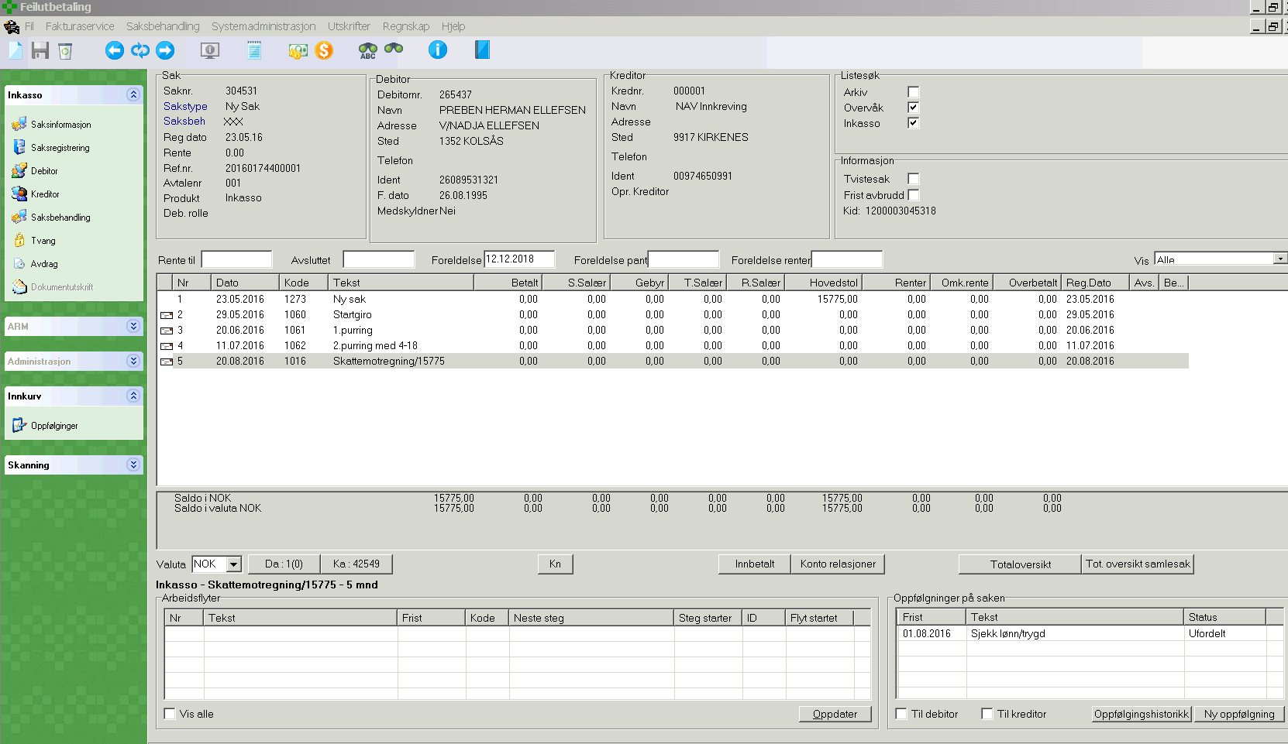
Tilbake

Dersom oppfølging er yngre enn 2 måneder: Forlat sak og hent ny sak fra vaskeliste. Dersom oppfølging er eldre enn 2 måneder: Slett oppfølgingen og lag oppfølging F010

41
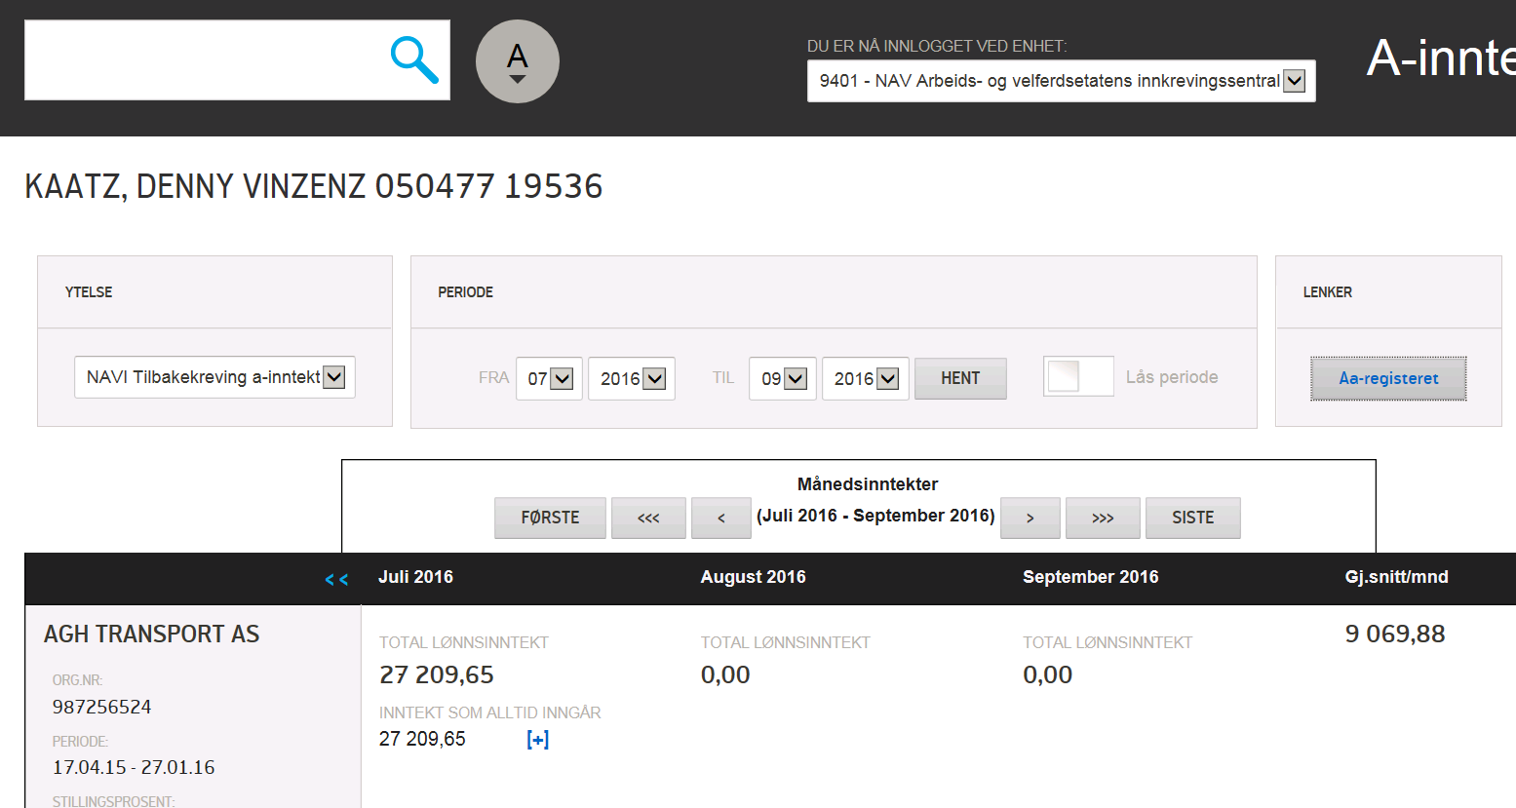
Tilbake

Tilbake

42
Tilbake
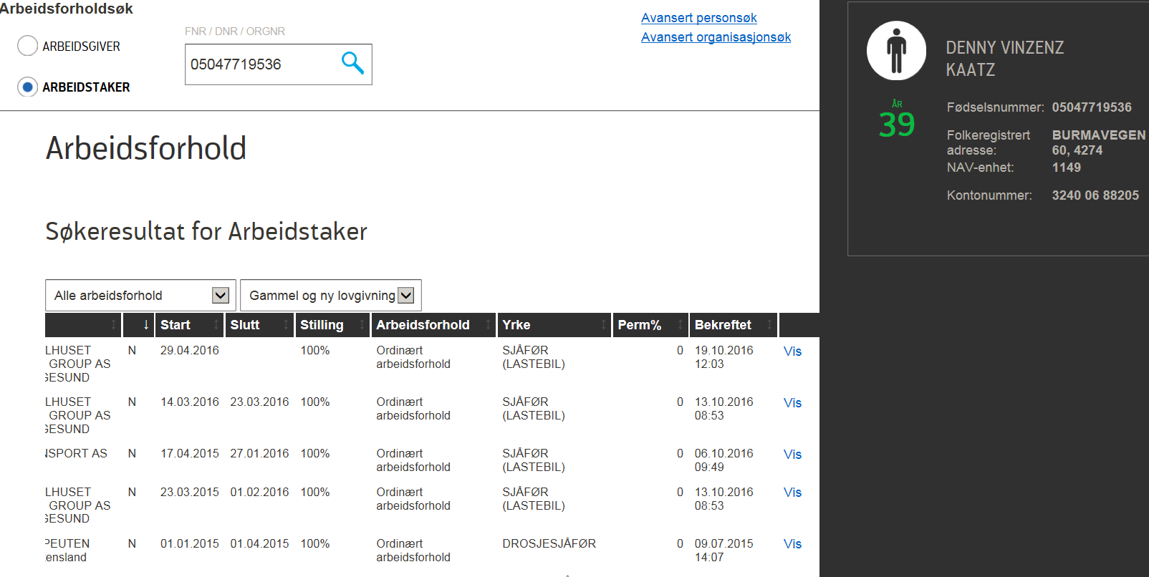
SØK PÅ FNR / Ident

Aktivt arbeidsforhold har ikke sluttdato

Trykk Vis

43
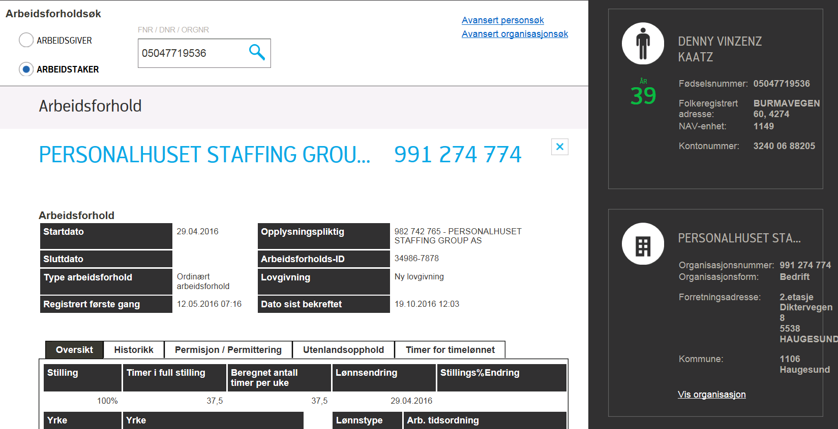
Tilbake

44
Tilbake
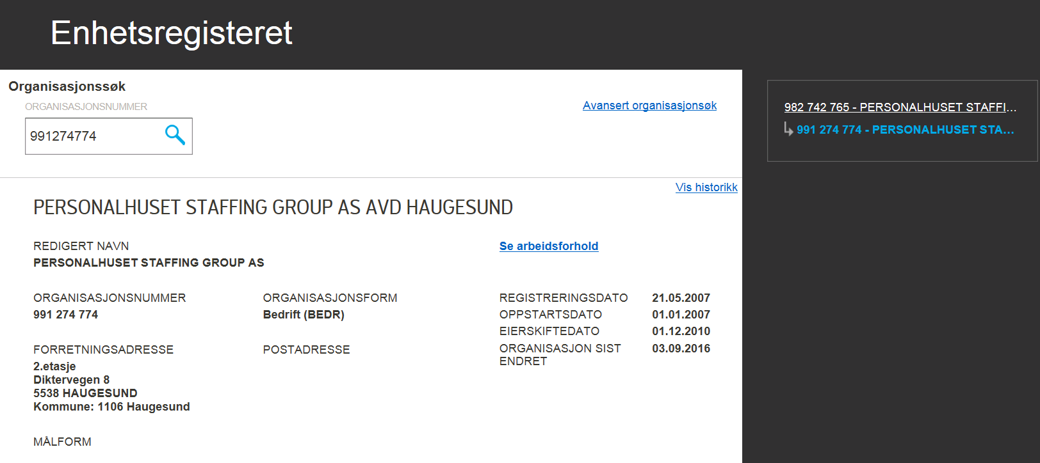

Trykk øverste organisasjonsnummer

45
Tilbake
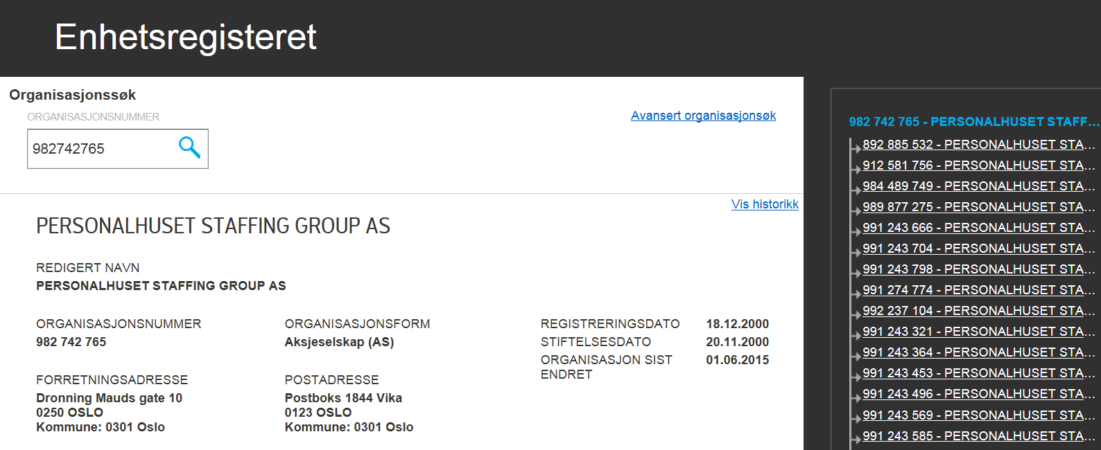

Merk og kopier

